상품제안서
[삼성전자] 10,000mAh, 25W 고속충전 무선 보조배터리 [EB-U2510] | 상품코드: F27629

 |  |  |  |  |  |  | 02-412-0044 | www.easy1.co.kr
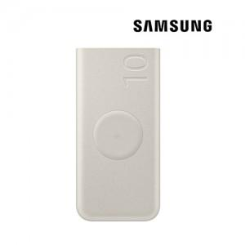

【상세/제작정보】 | 삼성전자 25W 무선충전 보조배터리

【인쇄/포장옵션】 | 레이저, 풀칼라 / 포장지포장

【공급단가】 | 수량 | 20~ | 50~ | 100~ | 300~ | 500~
*VAT별도 | 단가 | 53,200원 | 49,800원 | 48,500원 | 47,200원 | 46,300원

【상품 URL】 | https://dev.easy1.co.kr:443/src/goods_detail.php?gdno=27629

